상품제안서
뉴클래식레더 트레블파우치 | 상품코드: S22218

 |  |  |  |  |  |  | 02-713-8555 | www.synergygift.co.kr
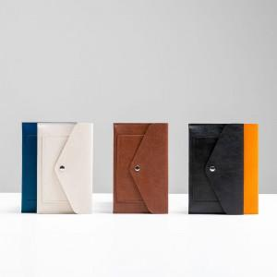 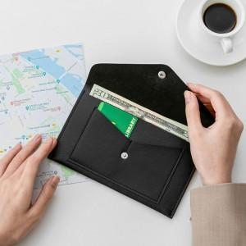 

【상세/제작정보】

【인쇄/포장옵션】 | 불박 / 포장지포장

【공급단가】 | 수량 | 100~ | 500~ | 1,000~ | 3,000~ | 5,000~
*VAT별도 | 기본형 | 5,070원 | 4,990원 | 4,870원 | 4,680원 | 4,480원
 | 손목스트랩추가 | 6,630원 | 6,520원 | 6,370원 | 6,120원 | 5,860원

【상품 URL】 | https://www.synergygift.co.kr:443/src/goods_detail.php?gdno=22218

